Sheet1
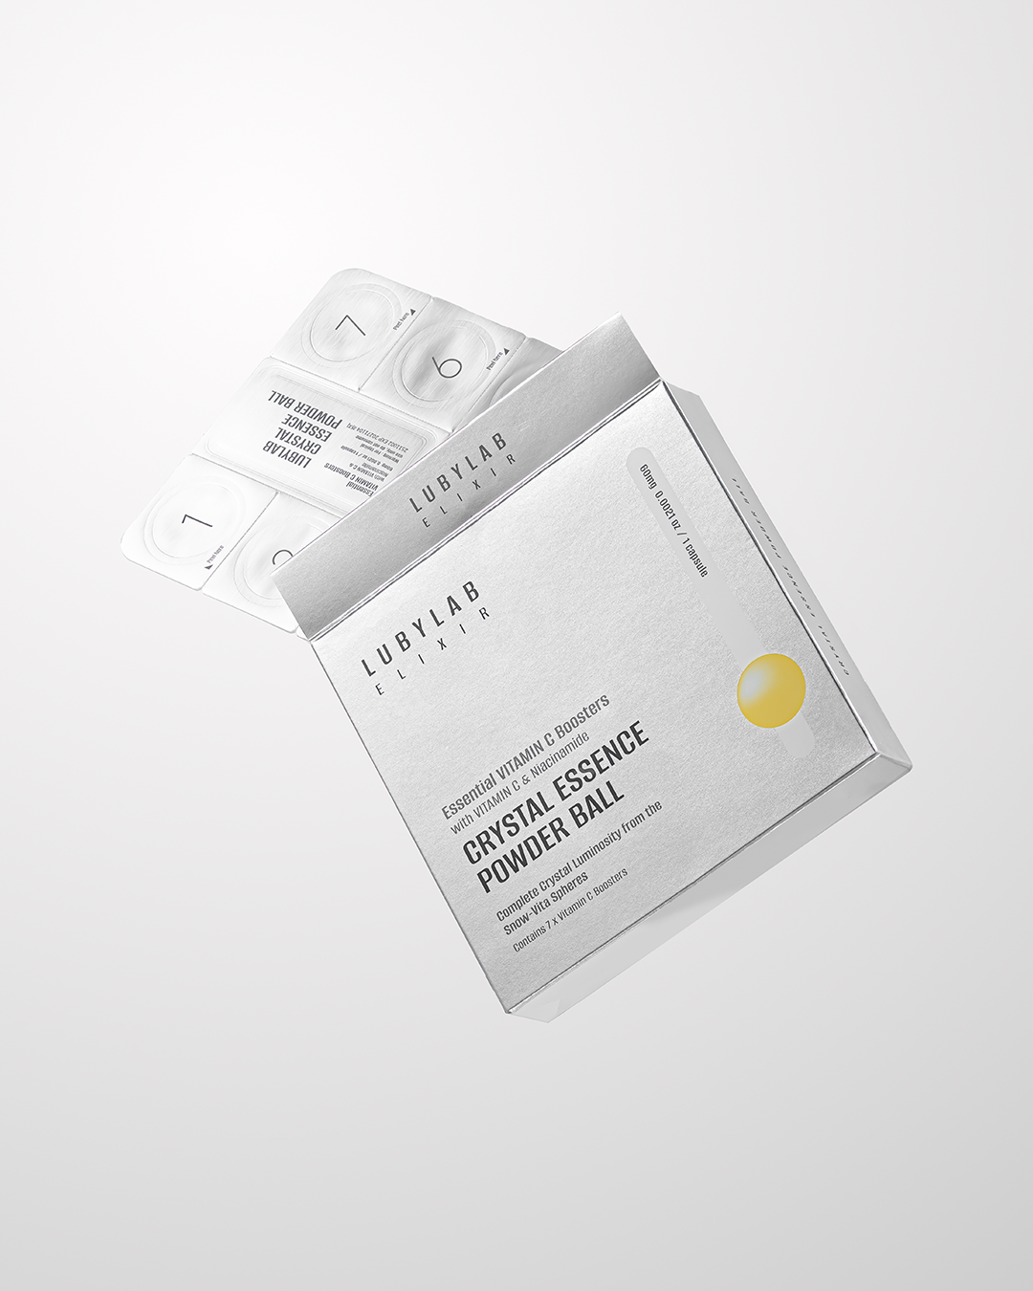 | 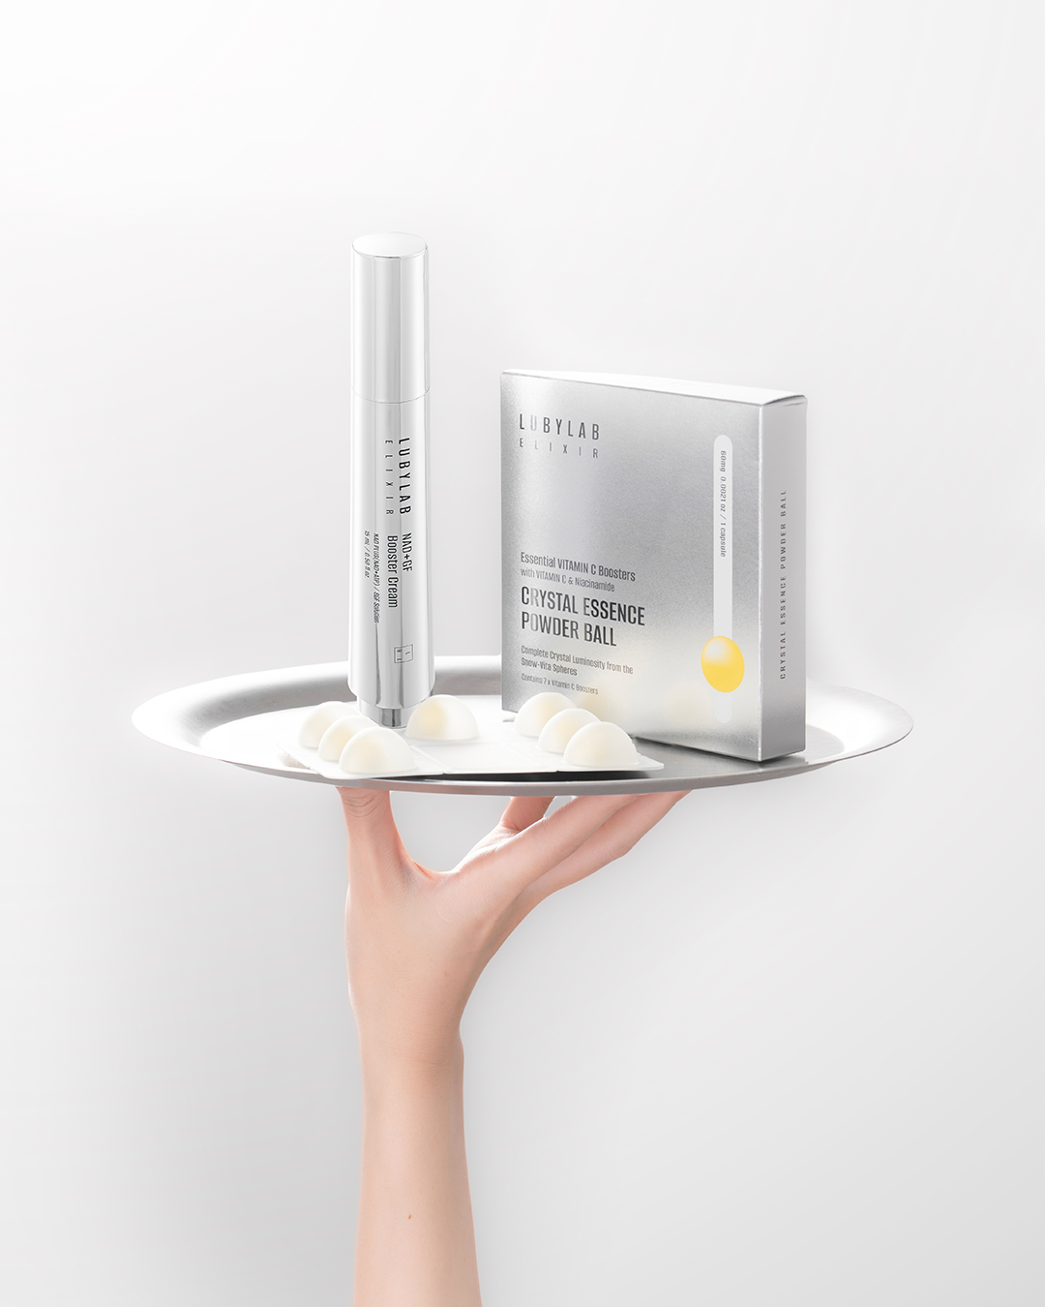
TEXT ẢNH
뉴 스킨케어 (Trải nghiệm skincare mới) 프레시 액티브 (Kích hoạt tươi mới) 인스턴트 글로우 (Glow tức thì) 하이드로 부스트 (Tăng cường cấp ẩm) 스킨 리프레시 (Làm mới làn da) | 비타민C로 광채? 비타민 충전 (Nạp vitamin cho da) 브라이트닝 케어 (Chăm sóc làm sáng da) | 크리스탈 글로우 (Glow trong suốt như pha lê) 스킨 래디언스 (Độ rạng rỡ của da) 루미너스 스킨 (Làn da phát sáng) 글로우 터치 (Hiệu ứng chạm là glow) 데일리 럭셔리 (Chăm da sang trọng mỗi ngày)
✨ 새로운 스킨케어 경험을 만나보세요. 크리스탈 에센스 파우더 볼 신선하게 활성화되는 파우더 타입 에센스가 피부에 맑은 생기와 깊은 보습을 선사합니다. 💎 피부 톤을 환하고 맑게 💧 히알루론산으로 촉촉한 보습 케어 ✨ 매끈하고 건강해 보이는 피부 표현 작은 한 알로 시작하는 새로운 뷰티 루틴. ✨ 이 콘텐츠는 AI에 의해 생성되었습니다. #루비랩 #LUBYLAB #크리스탈에센스파우더볼 #파우더에센스 #비타민C케어 #글로우스킨 #데일리스킨케어 #K뷰티 #스킨케어루틴 | 작은 한 알이 깨우는 피부의 변화. ✨ 크리스탈 에센스 파우더 볼 에센스와 만나면 신선하게 활성화되어 피부 깊숙이 수분과 영양을 전달합니다. 💧 촉촉하고 탄탄한 보습 ✨ 칙칙한 피부 톤 개선 케어 💎 자연스럽게 빛나는 피부 표현 매일의 스킨케어를 조금 더 특별하게. 이 콘텐츠는 AI에 의해 생성되었습니다. #루비랩 #LUBYLAB #크리스탈에센스파우더볼 #비타민C에센스 #히알루론산케어 #글로우피부 #데일리스킨케어 #K뷰티 | 피부를 위한 작은 럭셔리. ✨ 크리스탈 에센스 파우더 볼 신선하게 활성화되는 파우더 에센스가 피부에 맑은 광채와 깊은 수분을 선사합니다. 💎 피부를 환하고 생기 있게 💧 촉촉한 수분 충전 ✨ 매끈하고 건강한 피부 표현 매일 사용하는 스킨케어, 조금 더 특별하게. 이 콘텐츠는 AI에 의해 생성되었습니다. #루비랩 #LUBYLAB #크리스탈에센스파우더볼 #파우더볼에센스 #비타민C케어 #수분광채 #글로우스킨 #K뷰티

